Page_accueil
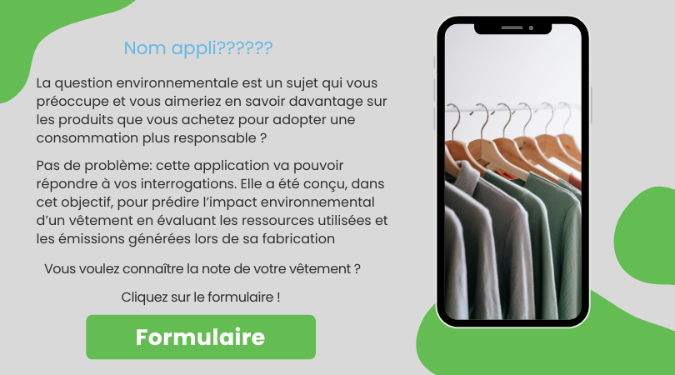

Formulaire

Valeurs
Résultats

Notation du vêtement selon sa catégorie
Composition
 |  |  |  |  |  |  |  |  | Matières | PCT | Stat | Catégorie | Valeur | Valeur de départ (début) | Score
 |  |  |  |  |  |  |  |  | Coton | 1 | Manteau/Veste | Valeur de départ (1870,76) | 1312 | 1312
 |  |  |  |  |  |  |  |  |  | 0 |  | Q1 | 8198 | 6886
SCORE |  |  |  |  |  |  |  |  |  | 0 |  | Q2 | 16887 | 8689
 |  |  |  |  |  |  |  |  |  | 0 |  | Q3 | 25285 | 8398
 | Valeur de départ (1870,76) | 8198 | 16887 | 25285 | 74229
Valeur de départ (début) | 1312 | 6886 | 8689 | 8398 | 48944
Score |  |  |  |  |  | 41498
 |  |  |  |  |  |  |  |  |  |  |  | Q4 | 74229 | 48944
 |  |  |  |  |  |  |  |  |  |  |  |  |  |  | 41498

Classement selon les moyens de fabrications
Légende :
 |  | Valeurs |  |  | Statistiques descriptives
Minimum
Moyenne
 |  |  |  |  |  | 1312
 |  |  |  |  |  | 17856
1e quartier
2e quartier
3e quartier
4e quartier
Maximum
Matières
éco-responsables
 |  |  |  |  |  | 74229
Lieu de fabrication
Caractéristiques

 |  |  |  |  |  |  |  | Polypropylène
 |  |  |  |  |  |  | France
SCORE
TYPE
PROVENANCE
POIDS (en gramme)

 |  |  |  |  |  |  | Tunisie | Polyester recyclé
 | 41498 |  | Manteau/Veste | France |  | 700

 |  |  |  |  |  |  | Turquie | Polyester

Retour à la page d'accueil

